상품제안서
심플데이즈 프리미엄 비건레더 명함지갑 | 상품코드: F33037

 |  |  |  |  |  |  | 02-412-0044 | www.easy1.co.kr
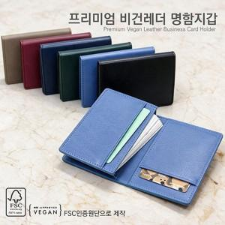

【상세/제작정보】 | 금형비 수량 관계없이 35,000원vat별도 (인쇄 기본사이즈 이상 비용 추가됩니다.) 인쇄사이즈 : 바깥쪽 30*30mm / 안쪽 30*25mm 선물포장 200원vat별도 택배비별도 1BOX 200개

【인쇄/포장옵션】 | 불박 / 싸바리케이스

【공급단가】 | 수량 | 100~ | 300~ | 500~ | 1,000~ | 3,000~
*VAT별도 | 단가 | 7,800원 | 7,670원 | 7,470원 | 7,340원 | 7,150원

【상품 URL】 | https://www.easy1.co.kr:443/src/goods_detail.php?gdno=33037

